การคำนวณเงินปันผล
ตัวอย่างการคำนวณ เงินปันผล และเงินเฉลี่ยคืน ประจำปี 2566

 |  | อัตราเงินปันผล ประจำปี 2566 | 4.70 |  |  |  |  |  | รายละเอียด ทุนเรือนหุ้น ประจำปี 2566
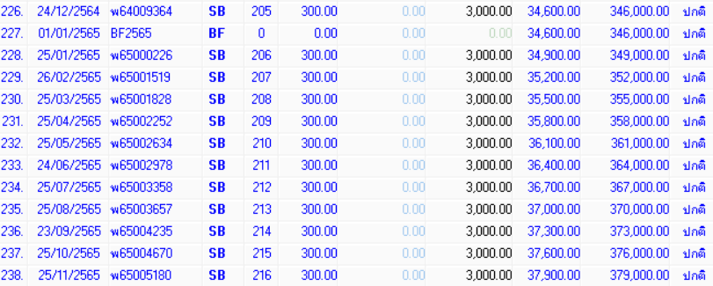
1 | ระบุหุ้นสะสม --> | ทุนเรือนหุ้นสะสม ณ 31 ธันวาคม 2565 |  | เป็นเงินจำนวน | - | บาท
2 | ระบุหุ้นรายเดือน (บาท) ในช่องสีเหลือง --> | หุ้นรายเดือน มกราคม 2566 |  | เป็นเงินจำนวน | - | บาท
3 | ระบุหุ้นรายเดือน (บาท) ในช่องสีเหลือง --> | หุ้นรายเดือน กุมภาพันธ์ 2566 |  | เป็นเงินจำนวน | - | บาท
4 | ระบุหุ้นรายเดือน (บาท) ในช่องสีเหลือง --> | หุ้นรายเดือน มีนาคม 2566 |  | เป็นเงินจำนวน | - | บาท
5 | ระบุหุ้นรายเดือน (บาท) ในช่องสีเหลือง --> | หุ้นรายเดือน เมษายน 2566 |  | เป็นเงินจำนวน | - | บาท
6 | ระบุหุ้นรายเดือน (บาท) ในช่องสีเหลือง --> | หุ้นรายเดือน พฤษภาคม 2566 |  | เป็นเงินจำนวน | - | บาท
7 | ระบุหุ้นรายเดือน (บาท) ในช่องสีเหลือง --> | หุ้นรายเดือน มิถุนายน 2566 |  | เป็นเงินจำนวน | - | บาท
8 | ระบุหุ้นรายเดือน (บาท) ในช่องสีเหลือง --> | หุ้นรายเดือน กรกฎาคม 2566 |  | เป็นเงินจำนวน | - | บาท
9 | ระบุหุ้นรายเดือน (บาท) ในช่องสีเหลือง --> | หุ้นรายเดือน สิงหาคม 2566 |  | เป็นเงินจำนวน | - | บาท
10 | ระบุหุ้นรายเดือน (บาท) ในช่องสีเหลือง --> | หุ้นรายเดือน กันยายน 2566 |  | เป็นเงินจำนวน | - | บาท
11 | ระบุหุ้นรายเดือน (บาท) ในช่องสีเหลือง --> | หุ้นรายเดือน ตุลาคม 2566 |  | เป็นเงินจำนวน | - | บาท
12 | ระบุหุ้นรายเดือน (บาท) ในช่องสีเหลือง --> | หุ้นรายเดือน พฤศจิกายน 2566 |  | เป็นเงินจำนวน | - | บาท
1
 |  | รวมเงินปันผล ประจำปี 2566 |  | เป็นเงินจำนวน | - | บาท

2
 |  | อัตราเงินเฉลี่ยคืน ประจำปี 2566 | 6.00 |  |  |  | ดอกเบี้ยสะสม ทุกสัญญา ประจำปี 2566
 |  |  | ระบุดอกเบี้ยสะสม ในช่องสีส้ม |  |  |  | สัญญาเงินกู้ |  | ดอกเบี้ยสะสม
13 |  | ดอกเบี้ยสะสมประจำปี 2566 |  | เป็นเงินจำนวน | - | บาท | XXXXXXX | จำนวน | 10,000.00
 |  |  |  |  |  |  | XXXXXXX | จำนวน | 7,000.00
ผลรวม 1+2
 |  | รวมเงินปันผล + เงินเฉลี่ยคืน ประจำปี 2566 |  | เป็นเงินจำนวน | - | บาท | XXXXXXX | จำนวน | 680.00
 |  |  |  |  |  |  | รวม ดอกเบี้ยสะสม |  | 17,680.00

